상품제안서
오모키 인피니티 핸들텀블러 500ml/머그 400ml | 상품코드: S44342

 |  |  |  |  |  |  | 02-713-8555 | www.synergygift.co.kr
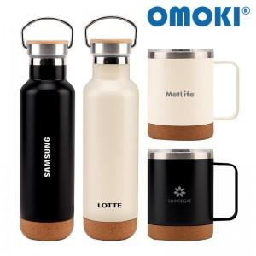

【상세/제작정보】

【인쇄/포장옵션】 | 실크, 레이저 / 포장지포장

【공급단가】 | 수량 | 30~ | 100~ | 300~ | 1,000~ | 3,000~
*VAT별도 | 텀블러500ml | 8,200원 | 7,750원 | 7,450원 | 7,150원 | 7,000원
 | 머그400ml | 8,200원 | 7,750원 | 7,450원 | 7,150원 | 7,000원

【상품 URL】 | https://www.synergygift.co.kr:443/src/goods_detail.php?gdno=44342

